Berechnungen
Beschreibung | Symbol | Einheit | Wert | Bemerkungen | Quelle, (RefNo), Seite
Gemessene Daten
Ansaugdruck | p_1 | bar(a) | 0.900 | Absolut Druck am Ansaugpunkt
Ansaugtemperatur | T_1 | °C | 30.000 | Temperatur am Ansaugpunkt
Feuchtemessung | phi_1 | % | 65.000 | Feuchte Ansaugpunkt
Auslassdruck | p_2 | bar(a) | 8.618 | Absolut Druck am Auslasspunkt
Auslasstemperatur | T_2 | °C | 40.000 | Temperatu am Auslasspunkt
Feuchtemessung | phi_2 | % | 10.000 | Feuchte Auslasspunkt
Elektrische Leistungsaufnahme | P_real | kW | 36.120 | Kompressorleistung
Liefermenge des Kompressors | Q_VC | m³/min | 4.955 | Kompressorliefermenge nach Datenblatt

Berechnete Daten
Volumenstrom
Betriebsvolumenstrom | Q_V2 | m³/min | 0.767 | Volumenstrom auf Betriebsbedingungen normiert
Auslassvolumenstrom | Q_V1 | m³/min | 5.510 | Volumenstrom auf Ansaugbedingungen normiert | [8], (2), S. 11
Auslassvolumenstrom korrigiert | Q_Vcorr | m³/min | 5.575

Effizienzkennzahlen
Spezifische Leistung | P_spec | kW/(m³/min) | 6.555 | spezifische Kompressorleistung | [1], (23), S. 25
Isentropische Effizienz | eta | % | 73.486 | isentropische Kompressoreffizienz | [2], (10), S. 7

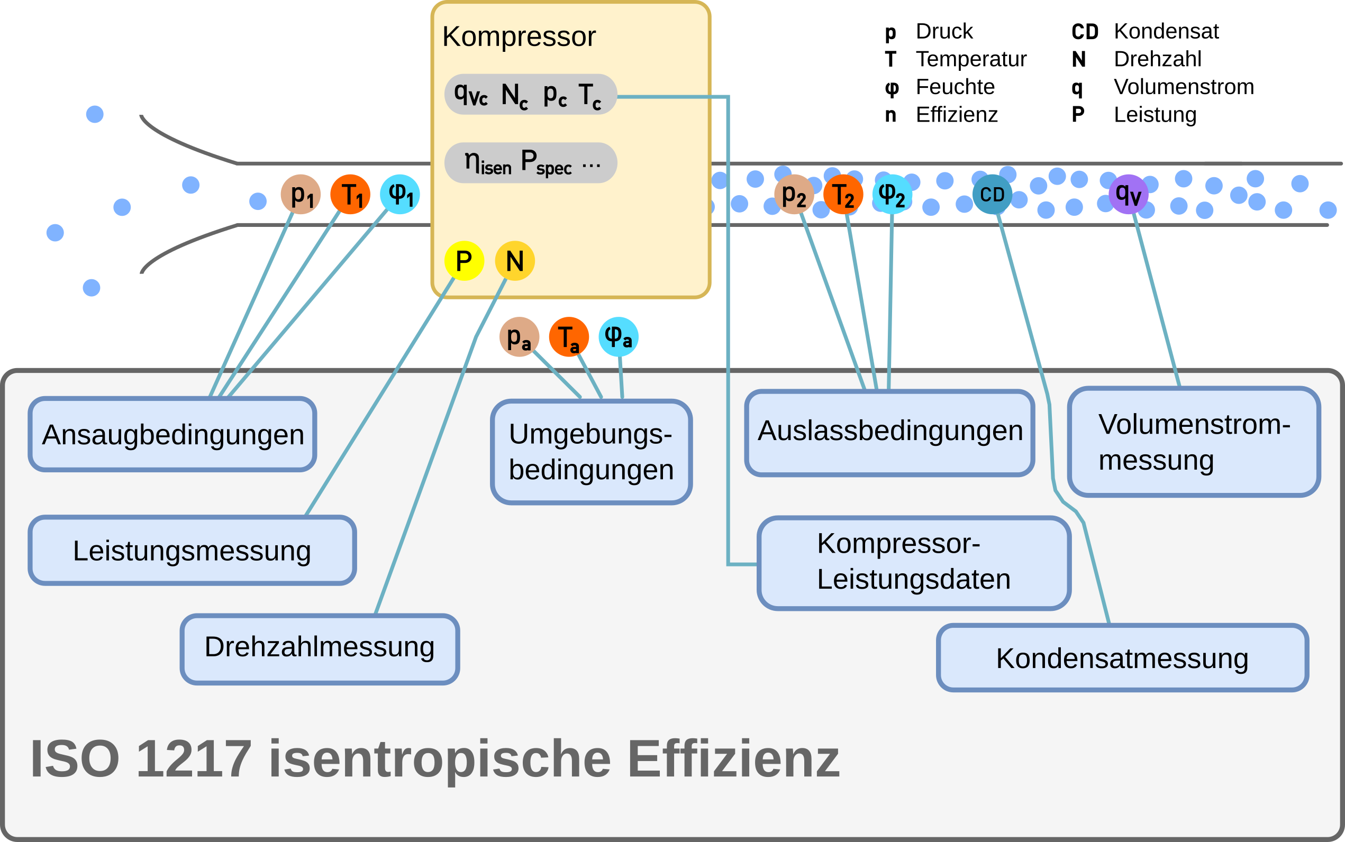
Schemata |  |  |  |  |  | Index | Beschreibung
 |  |  |  |  |  | 1 | Ansaugbedingungen
 |  |  |  |  |  | 2 | Auslassbedingungen
 |  |  |  |  |  | C | contractual/garantierte Bedingungen
 |  |  |  |  |  | a | Umgebungsbedingungen

Formeln - Metarechnung
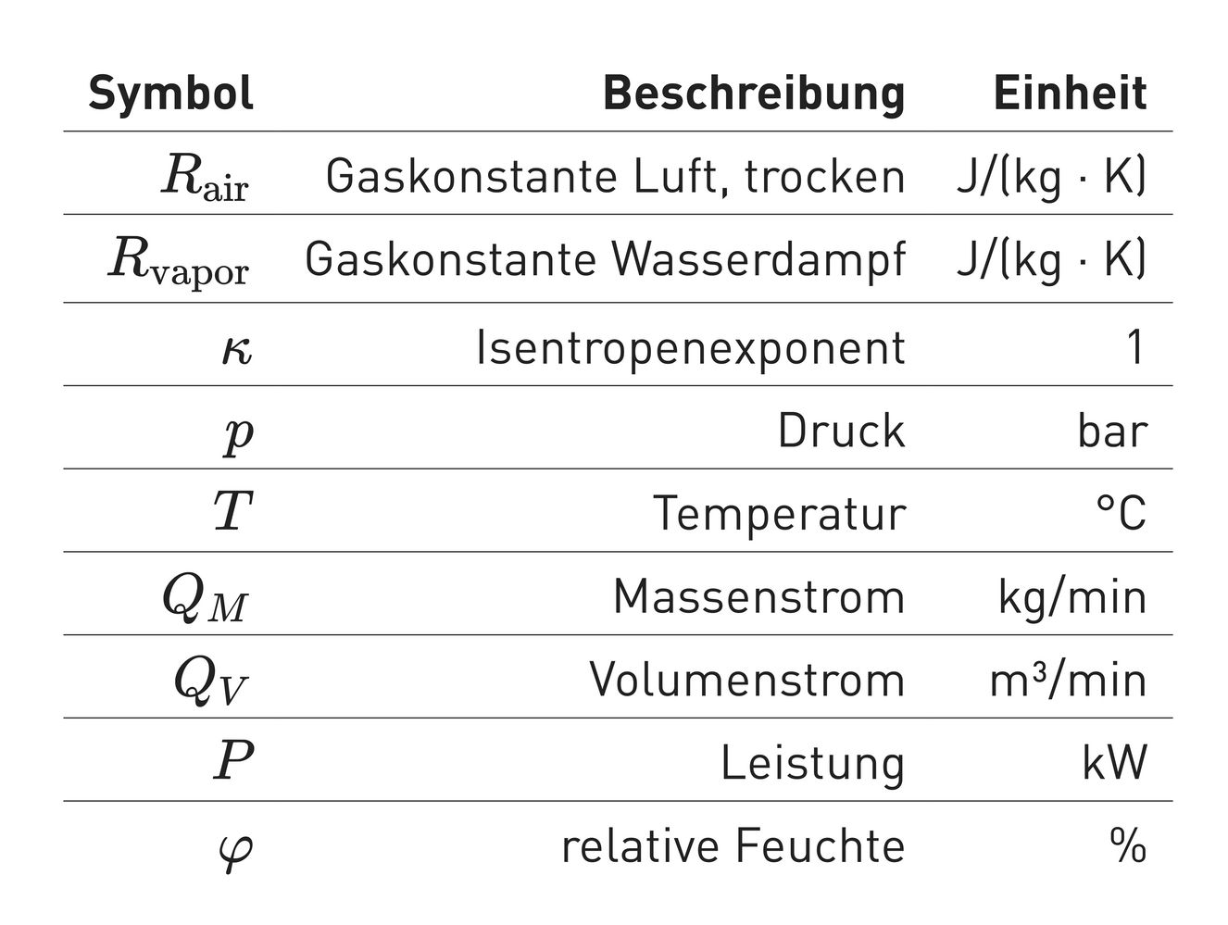
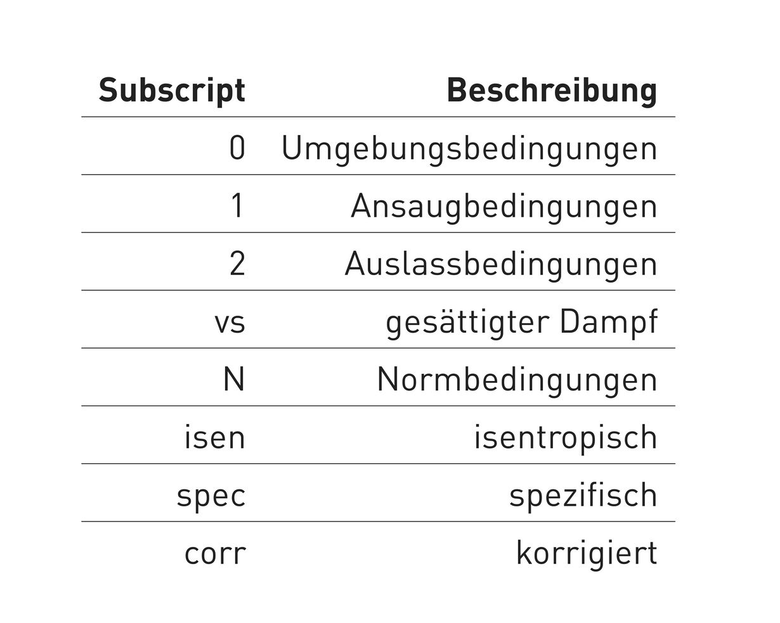
Symbol | Formel
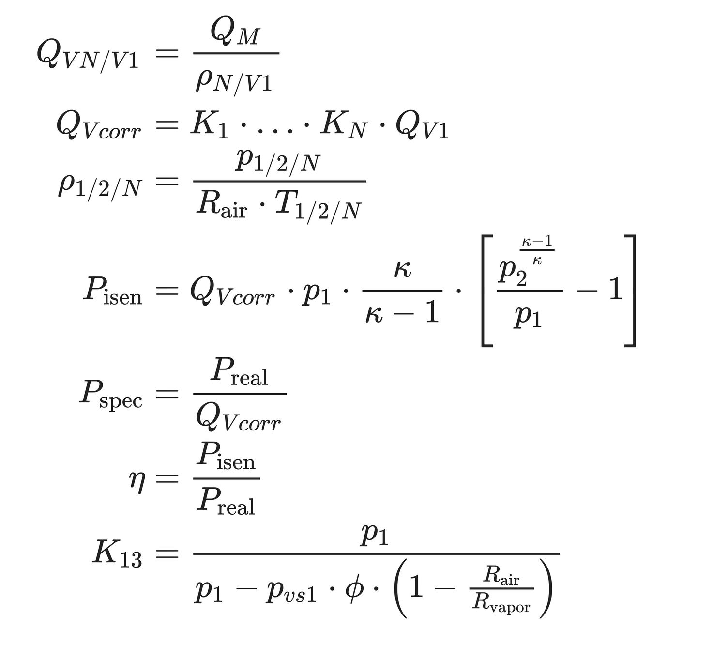

Index | Beschreibung
1 | Ansaugbedingungen
2 | Auslassbedingungen
C | contractual/garantierte Bedingungen
0 | Umgebungsbedingungen
M | Masse
V | Volumen
N | Normbedingungen
isen | isentropisch
spec | spezifisch
cd | Kondensat
r | relativ
vs | gesättigter Dampfdruck
corr | korrigiert

Beschreibung | Symbol | Einheit | Wert | Bemerkungen | Quelle, (RefNo), Seite | Einheitenberechnungen
Definitionen / Konventionen / Konstanten |  |  |  |  |  | mbar2Pa | 1.00E+02
Normtemperatur | T_N | °C | 20.000 | Normbedingung Temperatur |  | W2kW | 1.00E-03
Normdruck | p_N | bar | 1.000 | Normbedingung Druck |  | mm2m | 1.00E-03
Isentropen Exponent | k | 1 | 1.400 | Konvention für trockene Luft |  | dC2K | 273.15
Gaskonstante Luft, trocken | R_air | J/(kg·K) | 287.058 |  |  | bar2Pa | 1.00E+05
Gaskonstante Wasserdampf | R_vapor | J/(kg·K) | 461.525 |  |  | min2sec | 0.016666666667
 |  |  |  |  |  | sec2min | 6.00E+01
Berechnungen
Isentropische Leistung | P_isen | kW | 26.543 | isentropische Kompressorleistung | [2], (8), S. 7
Luftdichte | rho_2 | kg/m³ | 9.587 | Luftdichte nach der Verdichtung
Normluftdichte | rho_N | kg/m³ | 1.188 | Luftdichte des Normvolumen; normiert auf T_N, p_N
Ansaugluftdichte | rho_1 | kg/m³ | 1.034 | Luftdichte der Ansauglauft; normiert auf T_1, p_1
Korrekturfaktor Kondensat | K_13 | 1 | 1.012 | Korrekturfaktor für kondensiertes Wasser | [1], (C.4), S. 43
Sättigungsdampfdruck | p_vs1 | bar | 0.042 | Ansaugsättigungsdampfdruck nach Magnus-Formel | [9], S. 7
Sättigungsdampfdruck | p_vs2 | bar | 0.074 | Ansaugsättigungsdampfdruck nach Magnus-Formel | [9], S. 7

